Números_1
Formatação de Números
Alunos
Vamos trabalhar com os formatos de números. Podemos configurá-los de diferentes formas.
 |  |  | 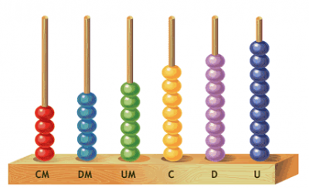
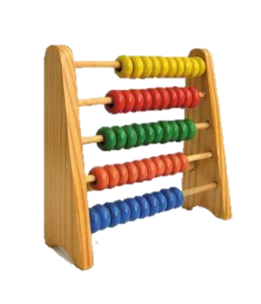
 | Exemplos de Formatos | Formatos
 | 5678.36 | Geral
 | 5678.36 | Número
 | R$ 5,678.36 | Moeda
 | R$ 5,678.36 | Contábil
 | 1915-07-18 08:38:24 | Data Abreviada
 | 1915-07-18 | Data Completa
 | 1915-07-18 08:38:24 | Hora
 | 567836.00% | Porcentagem
 | 5678.36 | Fração
 | 5.68E+03 | Científico
 | 5678.36 | Texto

Números_2
Alunos
Vamos trabalhar com os formatos de números de contabilização.
Formato de Número de Contabilização
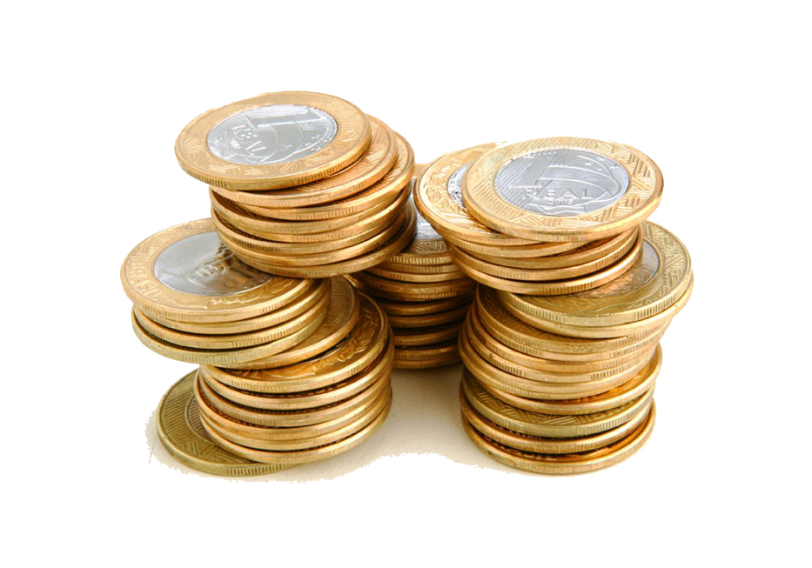
Número | Real | Dólar | Euro
153.00 | R$ 153.00 | $153.00 | € 153.00
54.00 | R$ 54.00 | $54.00 | € 54.00
225.70 | R$ 225.70 | $225.70 | € 225.70
100184.00 | R$ 100,184.00 | $100,184.00 | € 100,184.00
95.45 | R$ 95.45 | $95.45 | € 95.45
365.75 | R$ 365.75 | $365.75 | € 365.75
12.00 | R$ 12.00 | $12.00 | € 12.00

 | R$ 101,089.90 | $101,089.90 | € 101,089.90

Números_3
Alunos
Vamos trabalhar com frações e porcentagens.
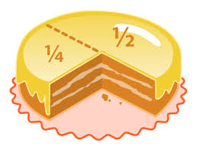
Número |  | Porcentagem |  | Fração
0.2 | = | 20.00% | = | 0.2
1 | = | 100.00% | = | 1
0.75 | = | 75.00% | = | 0.75
20 | = | 2000.00% | = | 20
1.1 | = | 110.00% | = | 1.1
0.24 | = | 24.00% | = | 0.24
0.39 | = | 39.00% | = | 0.39
6.48 | = | 648.00% | = | 6.48
0.05 | = | 5.00% | = | 0.05
0.025 | = | 2.50% | = | 0.025
0.9 | = | 90.00% | = | 0.9
0.01 | = | 1.00% | = | 0.01

Números_4
Alunos
Vamos trabalhar com as casas decimais.
Casas Decimais
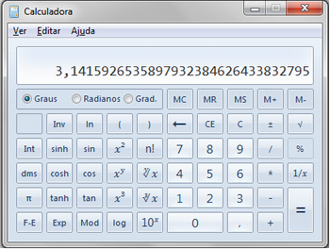
0 | 1 | 2 | 3 | 4 | ....
95 | 95.0 | 95.00 | 95.000 | 95.0000 | 95.00000
54 | 54.0 | 54.01 | 54.010 | 54.0100 | 54.01000
226 | 225.7 | 225.70 | 225.699 | 225.6990 | 225.69900
1514 | 1513.9 | 1513.87 | 1513.870 | 1513.8699 | 1513.86990
96 | 95.9 | 95.90 | 95.900 | 95.9000 | 95.90000
366 | 365.7 | 365.74 | 365.740 | 365.7400 | 365.74001
13 | 12.6 | 12.56 | 12.556 | 12.5564 | 12.55643

Data é Número
O Excel interpreta as datas como números, se baseando na data-padrão (inicial) de 01/01/1900. Esse é o dia 1 do Excel, por isso conseguimos fazer cálculos com datas. A data limite do Excel é 31/12/9999.

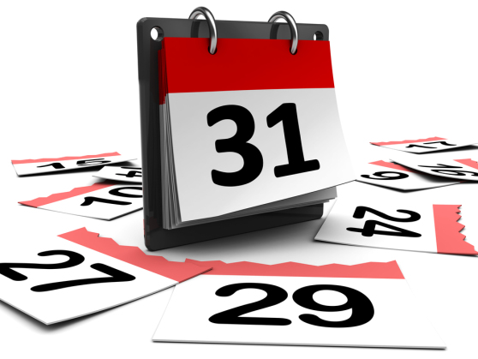

 | Número | Data |  |  | Número | Data
DIA 1 | 1 | 1900-01-01 |  | DIA 10.000 | 10,000 | 1927-05-18
DIA 15 | 15 | 1900-01-15 |  | DIA 20.000 | 20,000 | 1954-10-03
DIA 30 | 30 | 1900-01-30 |  | DIA 30.000 | 30,000 | 1982-02-18
DIA 48 | 48 | 1900-02-17 |  | DIA 40.000 | 40,000 | 2009-07-06
DIA 343 | 343 | 1900-12-08 |  | DIA 50.000 | 50,000 | 2036-11-21
DIA 1.000 | 1096 | 1902-12-31 |  | DIA 2.958.465 | 2,958,465 | 2958465

VERIFIQUE A DATA:
 | INSIRA UM NÚMERO |  | 43,173 | 2018-03-14
 |  |  | ,

Exercício_1
Cálculos com Porcentagem

Porcentagem |  | Proporção
Valor da Compra | R$ 2,500.00 | Valor da Compra | R$ 2,500.00
Porcentagem | 8.00% | Proporção | R$ 2,050.00
Valor do Imposto | 200 | Valor do Imposto | R$ 450.00

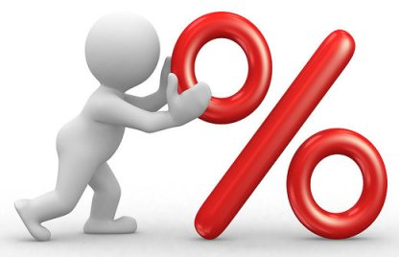
Valor com Desconto |  | Valor Cobrado
Valor da Compra | R$ 2,500.00 | Valor da Compra
Desconto | 8.00% | Imposto | 18.00%
Valor com Desconto | R$ 2,300.00 | Valor do Imposto | R$ 450.00

Valor com Reajuste |  | Variação
Valor da Compra | R$ 2,500.00 | Valor 1 | R$ 2,342.00
Reajuste | 8.00% | Valor 2 | R$ 2,500.00
Valor do Imposto | R$ 2,700.00 | Variação

Exercício_2
Câmbio de Moeda

Cotação do dólar em reais |  | R$ 3.24

Nome do Cliente | Valor | Valor em Reais
Silvana | $550.00 | 1782
Cleonice | $850.00 | 2754
Pedro | $325.00 | 1053
Marcos | $300.00 | 972
Silvana | $890.00 | 2883.6
Paulo | $100.00 | 324
Rogério | $25.00 | 81
Cibele | $10.00 | 32.4
Marina | $360.00 | 1166.4
Vanessa | $250.00 | 810
Ricardo | $600.00 | 1944

Exercício_3
Alunos
Calcule o total gasto no mercado e o valor que será pago após o desconto de pagamento à vista.
Lembre-se de arrendondar o valor.
Supermercado Fic

PRODUTOS | VALOR | QUANTIDADE | TOTAL
Laranja | R$ 1.99 | 2 | R$ 3.98 | Total da Compra | R$ 78.08
 |  |  | R$ -
Pêssego | R$ 5.99 | 6 | R$ 35.94
 |  |  | R$ -
Papel Higiênico | R$ 19.90 | 1 | R$ 19.90 | Desconto para pagamento à vista | 15%
 |  |  | R$ -
Papel Toalha | R$ 3.55 | 1 | R$ 3.55
 |  |  | R$ -
Sabonete | R$ 1.99 | 4 | R$ 7.96 | Valor a cobrar (com desconto)
 |  |  | R$ -
Detergente líquido | R$ 2.25 | 3 | R$ 6.75

 |  |  |  | Arredondar valor (1 casa decimal)

